Format
รายการ | จำนวนเงินตามจริง ไตรมาส 1 (ตค.-ธค.) | จำนวนเงินตามจริง ไตรมาส 2 (มค.-มีค.) | จำนวนเงินตามจริง ไตรมาส 3 (เมย.-มิย.) | จำนวนเงินตามจริง ไตรมาส 4 (กค.-กย.) | รวม จำนวนเงินตามจริง | ประมาณการ ไตรมาส 1 (ตค.-ธค.) | ประมาณการ ไตรมาส 2 (มค.-มีค.) | ประมาณการ ไตรมาส 3 (เมย.-มิย.) | ประมาณการ ไตรมาส 4 (กค.-กย.) | รวม ประมาณการ | ผลต่าง
รายการเทียบเท่าเงินสด ยอดยกมา | 2,380,528,910.78 | 3,096,114,210.77 | 2,958,897,952.80 | 2,958,897,952.80 |  | 2,380,528,910.78 | 2,130,637,848.36 | 1,880,746,785.94 | 1,630,855,723.52 | 2,380,528,910.78
ม.วลัยลักษณ์ (ส่วนกลาง) | 2,136,472,742.98 | 2,844,830,966.81 | 2,706,254,944.84 | 2,706,254,944.84 |  | 2,136,472,742.98 |  |  |  | 2,136,472,742.98
กองทุนพัฒนามหาวิทยาลัยวลัยลักษณ์ | 95,792,847.54 | 99,180,222.24 | 99,846,149.85 | 99,846,149.85 |  | 95,792,847.54 |  |  |  | 95,792,847.54
กองทุนพัฒนาบุคลากร ทุนประเดิมและดอกเ | 94,823,313.57 | 98,105,887.66 | 98,845,740.02 | 98,845,740.02 |  | 94,823,313.57 |  |  |  | 94,823,313.57
ทุนสนับสนุนการวิจัยพัฒนา ทุนเดิมดอกเบี้ย | 37,409,881.94 | 38,625,274.02 | 38,791,284.31 | 38,791,284.31 |  | 37,409,881.94 |  |  |  | 37,409,881.94
กองทุนที่มีวัตถุประสงค์แหล่งอื่น | 16,030,124.75 | 15,371,860.04 | 15,159,833.78 | 15,159,833.78 |  | 16,030,124.75 |  |  |  | 16,030,124.75
กระแสเงินสดรับ | 1,466,954,014.61 | 57,248,207.72 | 0 | 0 | 1,524,202,222.33 | 698,245,560.00 | 698,245,560.00 | 698,245,560.00 | 698,245,560.00 | 2,792,982,240.00 | 1,268,780,017.67
รายได้จากงบประมาณ | 1,307,227,400.00 | 0 | 0 | 0 | 1,307,227,400.00 | 450,693,875.00 | 450,693,875.00 | 450,693,875.00 | 450,693,875.00 | 1,802,775,500.00 | 495,548,100.00
รายได้จากการขายสินค้าและบริการ | 1,056,517.00 | 1,278,745.50 | 0 | 0 | 2,335,262.50 | 1,585,000.00 | 1,585,000.00 | 1,585,000.00 | 1,585,000.00 | 6,340,000.00 | 4,004,737.50
รายได้จากการจัดการศึกษา | 82,196,992.00 | 13,321,855.50 | 0 | 0 | 95,518,847.50 | 141,851,575.00 | 141,851,575.00 | 141,851,575.00 | 141,851,575.00 | 567,406,300.00 | 471,887,452.50
รายได้จากทรัพย์สินของมหาวิทยาลัย | 64,824.00 | 3,268.00 | 0 | 0 | 68,092.00 |  |  |  |  |  | -68,092.00
รายได้ค่าบริการรักษาพยาบาล | 1,055,067.00 | 726,725.00 | 0 | 0 | 1,781,792.00 |  |  |  |  |  | -1,781,792.00
รายได้จากการให้บริการวิชาการและโครงการ | 25,570,928.53 | 17,494,361.88 | 0 | 0 | 43,065,290.41 | 35,199,835.00 | 35,199,835.00 | 35,199,835.00 | 35,199,835.00 | 140,799,340.00 | 97,734,049.59
รายได้สนับสนุนจากหน่วยวิสาหกิจ | 19,750,977.75 | 15,073,005.25 | 0 | 0 | 34,823,983.00 | 53,605,175.00 | 53,605,175.00 | 53,605,175.00 | 53,605,175.00 | 214,420,700.00 | 179,596,717.00
รายได้จากการอุดหนุนและบริจาค | 1,163,116.00 | 2,410,488.75 | 0 | 0 | 3,573,604.75 | 1,585,100.00 | 1,585,100.00 | 1,585,100.00 | 1,585,100.00 | 6,340,400.00 | 2,766,795.25
รายได้อื่น(ดอกเบี้ย/อื่นๆ) | 28,868,192.33 | 6,939,757.84 | 0 | 0 | 35,807,950.17 | 13,725,000.00 | 13,725,000.00 | 13,725,000.00 | 13,725,000.00 | 54,900,000.00 | 19,092,049.83
กระแสเงินสดจ่าย | 751,368,714.62 | 194,464,465.69 | 0 | 0 | 945,833,180.31 | 948,136,622.42 | 948,136,622.42 | 948,136,622.42 | 948,136,622.42 | 3,792,546,489.68 | 2,846,713,309.37
ครุภัณฑ์ ที่ดิน อาคาร สิ่งปลูกสร้าง | 373,617,429.28 | 103,424,107.96 | 0 | 0 | 477,041,537.24 | 573,421,288.09 | 573,421,288.09 | 573,421,288.09 | 573,421,288.09 | 2,293,685,152.36 | 1,816,643,615.12
ค่าใช้จ่ายบุคลากร | 241,975,960.65 | 84,590,730.52 | 0 | 0 | 326,566,691.17 | 219,998,729.00 | 219,998,729.00 | 219,998,729.00 | 219,998,729.00 | 879,994,916.00 | 553,428,224.83
ค่าตอบแทน | 2,561,224.61 | 3,280,577.27 | 0 | 0 | 5,841,801.88 | 28,863,628.70 | 28,863,628.70 | 28,863,628.70 | 28,863,628.70 | 115,454,514.80 | 109,612,712.92
ค่าใช้สอย | 14,438,512.23 | 8,544,211.27 | 0 | 0 | 22,982,723.50 | 28,863,628.70 | 28,863,628.70 | 28,863,628.70 | 28,863,628.70 | 115,454,514.80 | 92,471,791.30
ค่าวัสดุ | 6,389,154.47 | 5,656,925.55 | 0 | 0 | 12,046,080.02 | 28,863,628.70 | 28,863,628.70 | 28,863,628.70 | 28,863,628.70 | 115,454,514.80 | 103,408,434.78
ค่าสาธารณูปโภค | 9,492,161.71 | 5,141,275.27 | 0 | 0 | 14,633,436.98 | 12,034,305.49 | 12,034,305.49 | 12,034,305.49 | 12,034,305.49 | 48,137,221.96 | 33,503,784.98
เงินอุดหนุน | 36,744,951.70 | 35,276,449.52 | 0 | 0 | 72,021,401.22 | 46,571,213.74 | 46,571,213.74 | 46,571,213.74 | 46,571,213.74 | 186,284,854.96 | 114,263,453.74
ค่าใช้จ่ายอื่น | 66,149,319.97 | -51,449,811.67 | 0 | 0 | 14,699,508.30 | 9,520,200.00 | 9,520,200.00 | 9,520,200.00 | 9,520,200.00 | 38,080,800.00 | 23,381,291.70
รายการเทียบเท่าเงินสด ยอดคงเหลือ | 3,096,114,210.77 | 2,958,897,952.80 | 2,958,897,952.80 | 2,958,897,952.80 | 2,958,897,952.80 | 2,130,637,848.36 | 1,880,746,785.94 | 1,630,855,723.52 | 1,380,964,661.10 | 1,380,964,661.10
ม.วลัยลักษณ์ (ส่วนกลาง) คงเหลือ | 2,844,830,966.81 | 2,706,254,944.84 | 2,706,254,944.84 | 2,706,254,944.84
กองทุนพัฒนามหาวิทยาลัยวลัยลักษณ์ คงเหลือ | 99,180,222.24 | 99,846,149.85 | 99,846,149.85 | 99,846,149.85
กองทุนพัฒนาบุคลากรมหาวิยาลัย คงเหลือ | 98,105,887.66 | 98,845,740.02 | 98,845,740.02 | 98,845,740.02
กองทุนสนับสนุนการวิจัยและพัฒนา คงเหลือ | 38,625,274.02 | 38,791,284.31 | 38,791,284.31 | 38,791,284.31
กองทุนที่มีวัตถุประสงค์แหล่งอื่น คงเหลือ | 15,371,860.04 | 15,159,833.78 | 15,159,833.78 | 15,159,833.78
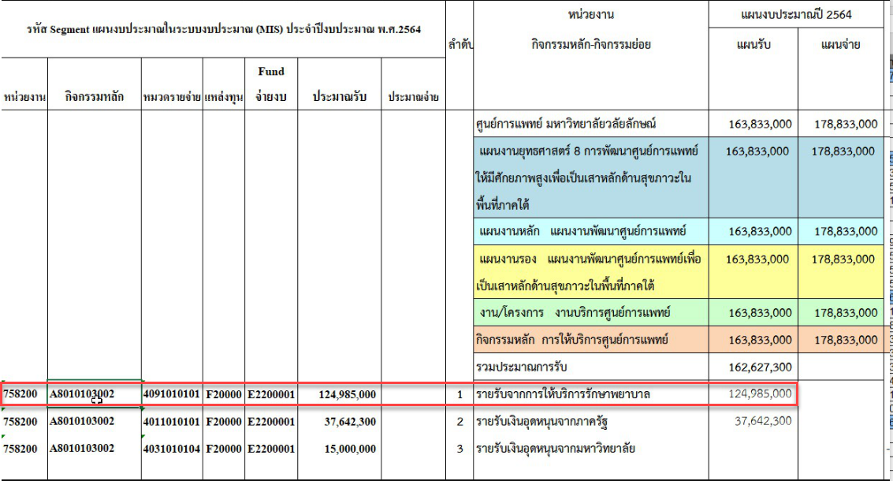

 | ชื่อแผน
รายได้ค่าบริการรักษาพยาบาล | ให้ดึงรายรับจากหน่วยงานวิสาหกิจ จากการให้บริการศูนย์การแพทย์ มาแสดงและเฉลี่ยไปแต่ละไตรมาส ยอดเงิน 124,985,000.00 บาท ตามที่แผนประมาณการไว้ ตามละเอียดตามเอกสารแนบ |  |  |  |  |  |  | รายงานงบประมาณ

รายได้จากทรัพย์สินของมหาวิทยาลัย | ให้ไปดึงจาก รายรับอื่นจากการบริหารงานของมหาวิทยาลัย มาแสดงและเฉลี่ยไปแต่ละไตรมาส ยอดเงิน 22,000,000.00 บาท ซึ่งจะอยู่ในรายรับอื่นๆ รายละเอียดตามเอกสารแนบ

